WF
引擎
 | WorkflowInvoker，它像调用方法一样调用工作流。启动工作流时,工作流将附加到宿主的线程中执行
 |  | eg:
 |  |  | WorkflowInvoker.Invoke(new Workflow1());

 | WorkflowApplication，用于对单个工作流实例的执行进行显式控制。启动工作流，工作流实例将在宿主线程之外的另一个线程中运行,使用的是线程池方式
 |  | eg:
 |  |  | WorkflowApplication instance = new WorkflowApplication(new Workflow1());
 |  |  | instance.Completed = WorkCompleted;
 |  |  | instance.Run();

 |  |  | static void WorkCompleted(WorkflowApplicationCompletedEventArgs e)
 |  |  | {
 |  |  | Console.WriteLine("state:" + e.CompletionState);
 |  |  | Console.WriteLine("instanceId:" + e.InstanceId);
 |  |  | }

 | WorkflowServiceHost，用于多实例方案中基于消息的交互。

活动
 | 支节点下可以有支节点也可以有叶节点,叶节点下不能再有任何节点.这与磁盘结构很象.支节点像文件夹,叶节点像文件.

 | FlowChar 用于实现一个图结构的[活动]
 | Sequence 则用于实现从上到下顺序执行的[活动]
 |  | [Activities] 集合,可以存放Activity
 |  | [Variables] 集合用于存放变量
 | WriteLine 如果没指定[TextWriter 属性],默认为控制台输出[Text 属性]的值
 | CodeActivity 一个抽向类,继承该类后,需要override该类的Execute方法,用于编写自定义的功能代码
 | Assign
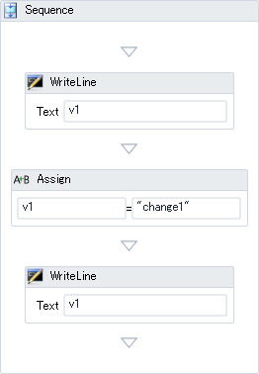
 |  | 1.可以对流程内定义的参数,变量赋值 |  |  |  | 注：项目空间名不能是"lib"，否则报错
 |  | 2.两个参数的类型必须是兼容的。 兼容性在运行时验证
 |  | To 属性 : 要赋值的对象
 |  | Value 属性 : 要赋的值,可以使用表达式方式

 | Parallel | 并行容器
 |  | [CompletionCondition]属性的类型为[ Activity<bool> ],可以接受一个结果为[bool]的表达式
 |  | [Branches] 属性 的类型为[Collection<Activity>],是并行分支集合
 |  | [Variables] 属性 的类型为[Collection<Variable>]
 |  | [Parallel]中可以定义变量
 |  | [Parallel]会并行执行[Branches] 集合内的所有Activity
 |  | 当[ CompletionCondition 属性]为真时,并行容器完成,其他没的执行完成的分支就不再执行了(包括执行一半的分支)

 | 触发容器
 | Pick
 |  | [Branches] 属性的类型为[Collection<PickBranch>]
 | PickBranch
 |  | [Action]属性的类型为[Activity]
 |  | [DisplayName]属性的类型为[string]
 |  | [Trigger]属性的类型为[Activity]
 |  | [Variables]属性的类型为[Collection<Variable>]

 |  | 功能说明
 |  | 1.[Pick]触发容器,提供了基于事件的控制流。 [Branches]集合是触发容器的分支集合,只能添加[PickBranch]
 |  | 2.[Pick]触发容器中可以定义变量
 |  | 3.[PickBranch] 只可添加到[Pick]中,[PickBranch.Trigger]只能放入触发类Activity,[PickBranch.Action] 当[PickBranch.Trigger] 被触发时,所要执行的Activity
 |  | 4.只要有一个[PickBranch]的[Trigger]被触发,其他[PickBranch]就不会被触发了
 |  | 5.即使在被执行的[PickBranch]还没完成时,其他[PickBranch]也不会被触发

 | ParallelForEach<T> |  | 循环
 |  | [Body]属性的类型为[ActivityAction<T>]
 |  | [Values]属性的类型为[ InArgument<IEnumerable<T>> ],为要循环的集合
 |  | [TypeArgument]为要循环集合的类型
 |  | [item]为循环时的临时变量,可在[Body]中被访问
 |  | 每个迭代完成后，检查[ CompletionCondition 属性],为真时,完成

 | AddtoCollection<T> |  | 添加项到集合
 |  | [Item]属性,类型为 [InArgument<T>],属性用于指定要添加到集合中的项
 |  | [Collection]属性,类型为 InArgument<ICollection<T>>
 |  | 在使用[AddtoCollection]时,要先指定集合项的类型,通过[TypeArgument]指定

 | RemoveFromCollection<T> |  |  | 从集合中移出项
 |  | [Item]属性类型为[InArgument<T>],用于指定要从集合移出的项
 |  | [Collection]属性类型为InArgument<ICollection<T>>
 |  | Activity返回值为[bool],用[Result]来接
 |  | [RemoveFromCollection]可以将一个项从[Collection]集合中移出
 |  | [Result]属性表示操作结果,如果操作成功返回[True],如果操作不成功,返回[False]
 |  | 如果集合中的两个相同的项,只移除第一个
 |  | 在使用[RemoveFromCollection]时,要先指定集合项的类型,通过[TypeArgument]指定

 | ClearCollection<T> |  | 清除集合中所有项
 |  | [Collection]属性,类型为InArgument<ICollection<T>>
 |  | [ClearCollection<T>]可以将一个项从[Collection]集合中移出
 |  | 在使用[ClearCollection<T>]时,要先指定要操作集合的类型

由流程描述内容(xaml内容)运行实例
//从描述流程的xaml内容中获取Activity实例
UTF8Encoding utf8 = new UTF8Encoding();
byte[] bs = utf8.GetBytes(this.txtWFCode.Text);
MemoryStream stream = new MemoryStream(bs);
Activity act = ActivityXamlServices.Load(stream);
//实例化流程
WorkflowApplication instance = new WorkflowApplication(act);
//运行
instance.Run();

参数
 | [in参数]
1. 可以用VS设计器在xaml中定义[In参数]
2. 在xaml中定义的[In参数],可以在该xaml中被其他Activity用表达式绑定
3. 可以用code方式在code Activity中定义[In参数]
4. 可以在属性框中, 将code Activity中定义的[In参数]绑定到参数或变量，可以用"表达式"方式赋值
5. 运行时,可以用启动参数的方式对[In参数]赋值(xaml与code两种方式都可以)
6. [In参数]不能在实例的[OnCompleted]事件中用[WorkflowApplicationCompletedEventArgs.Outputs]得到
7. 可以使用[Assign] 为 [In参数]赋值

 | [out参数]
1. 可以用VS设计器在xaml中定义[Out参数]
2. 在xaml中定义的[Out参数],可以在该xaml中被其他Activity用表达式绑定
3. 可以用code方式在code Activity中定义[Out参数]
4. 可以在属性框中, 将code Activity中定义的[Out参数]绑定到参数或变量，不能直接对[Out参数]赋值
5. 运行时,不能用启动参数的方式对[Out参数]赋值(xaml与code两种方式都不可以)
6. [Out参数]可在实例的[OnCompleted]事件中用[WorkflowApplicationCompletedEventArgs.Outputs]得到
7. 可以使用[Assign] 为 [Out参数]赋值

 | [In/Out参数]
1. 可以用VS设计器在xaml中定义[In/Out参数]
2. 在xaml中定义的[In/Out参数],可以在该xaml中被其他Activity用表达式绑定
3. 可以用code方式在code Activity中定义[In/Out参数]
4. 可以在属性框中, 将code Activity中定义的[In/Out参数]绑定到参数或变量,不能直接对[In/Out参数]赋值
5. 运行时, 可以用启动参数的方式对[In/Out参数]赋值(xaml与code两种方式都可以)
6. [In/Out参数]可在实例的[OnCompleted]事件中用[WorkflowApplicationCompletedEventArgs.Outputs]得到
7. 可以使用[Assign] 为 [In/Out参数]赋值

 | 两种获取和设置参数的方法
方法一：
string s1 = context.GetValue(myOut);
myOut.Set(context, "myOut.Set " + s1);
方法二：
string s2 = myOut.Get(context);
context.SetValue(myOut ,"context.SetValue " + s2);

传递参数并且流程和活动参数绑定
1.新建activity
public sealed class InArgActivity : CodeActivity
{
public InArgument<string> myIn { get; set; }

protected override void Execute(CodeActivityContext context)
{
string mi = context.GetValue(this.myIn); |  |  |  |  | //获取活动参数
string mv = myIn.Get(context); |  |  |  |  | //获取绑定后的流程参数
}
}

2.工作流参数与activity参数绑定
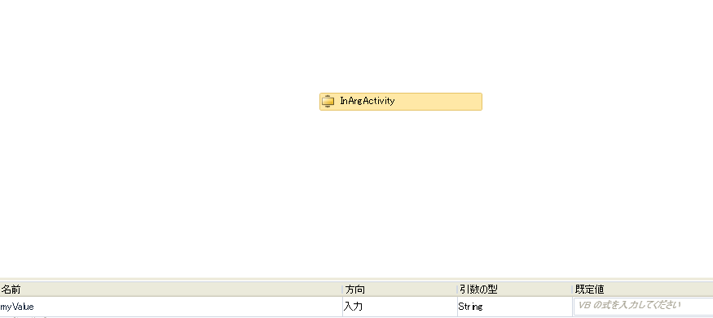
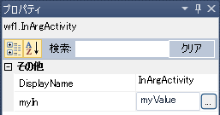

3.启动流程
Dictionary<string, object> para = new Dictionary<string, object>();
para.Add("myValue", "testValue haha"); |  |  |  |  | //给工作流传递参数
WorkflowApplication instance = new WorkflowApplication(new InArgWorkflow(), para);
instance.Run();

sql
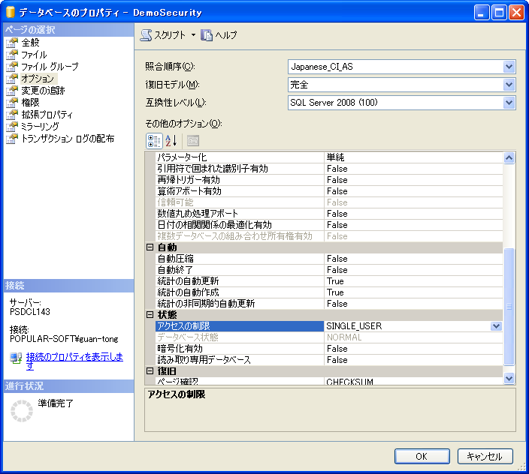
强制还原数据库
 | 1.根据bak文件名创建一个新数据库
 | 2.设置
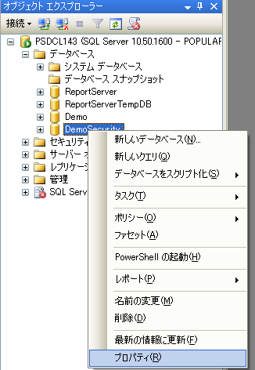

 | 3.还原
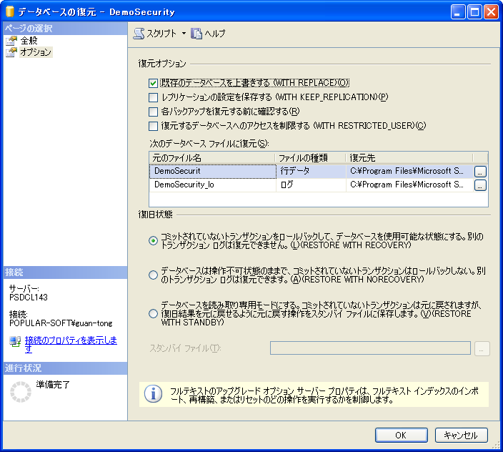

 |  |  | 如果是恢复非同名的DB时报错，
 |  |  | 则需要把这俩文件名改成现有的。

 |  |  |  | 2012下的不同db还原
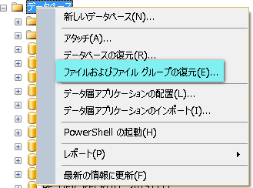

查看库里是否有某表
 | select * from sysobjects where name='tb_name'

字符转换整形
 | CONVERT(INT, '3')

在存储过程中获取update或delete或insert所影响的行数
 | select @@ROWCOUNT

格式化日期
 | select CONVERT(VARCHAR(23),GETDATE(),121) | --或21 带毫秒
 | 2013-03-20 11:33:23.383

 | select CONVERT(varchar, getdate(), 120 )
 | 2004-09-12 11:06:08

 | select replace(replace(replace(CONVERT(varchar, getdate(), 120 ),'-',''),' ',''),':','')
 | 20040912110608

 | select CONVERT(varchar(12) , getdate(), 111 )
 | 2004/09/12

 | select CONVERT(varchar(12) , getdate(), 112 )
 | 20040912

 | select CONVERT(varchar(12) , getdate(), 102 )
 | 2004.09.12

 | select CONVERT(varchar(12) , getdate(), 101 )
 | 09/12/2004

 | select CONVERT(varchar(12) , getdate(), 103 )
 | 12/09/2004

 | select CONVERT(varchar(12) , getdate(), 104 )
 | 12.09.2004

 | select CONVERT(varchar(12) , getdate(), 105 )
 | 12-09-2004

 | select CONVERT(varchar(12) , getdate(), 106 )
 | 12 09 2004

 | select CONVERT(varchar(12) , getdate(), 107 )
 | 09 12, 2004

 | select CONVERT(varchar(12) , getdate(), 108 )
 | 11:06:08

 | select CONVERT(varchar(12) , getdate(), 109 )
 | 09 12 2004 1

 | select CONVERT(varchar(12) , getdate(), 110 )
 | 09-12-2004

 | select CONVERT(varchar(12) , getdate(), 113 )
 | 12 09 2004 1

 | select CONVERT(varchar(12) , getdate(), 114 )
 | 11:06:08.177

SqlServer2012还原(不用先新建db)
 | 1.右键database=>database的还原

highchart
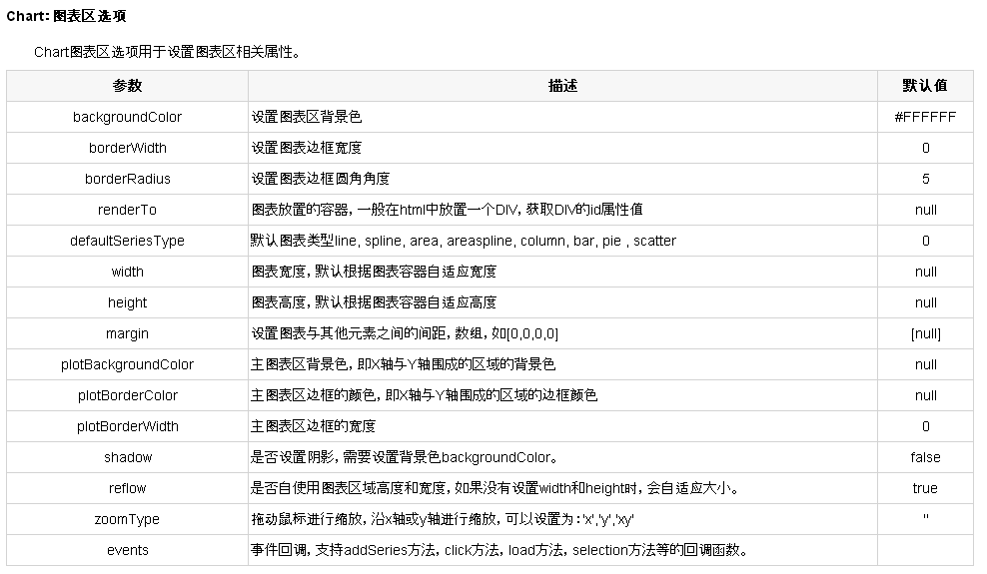
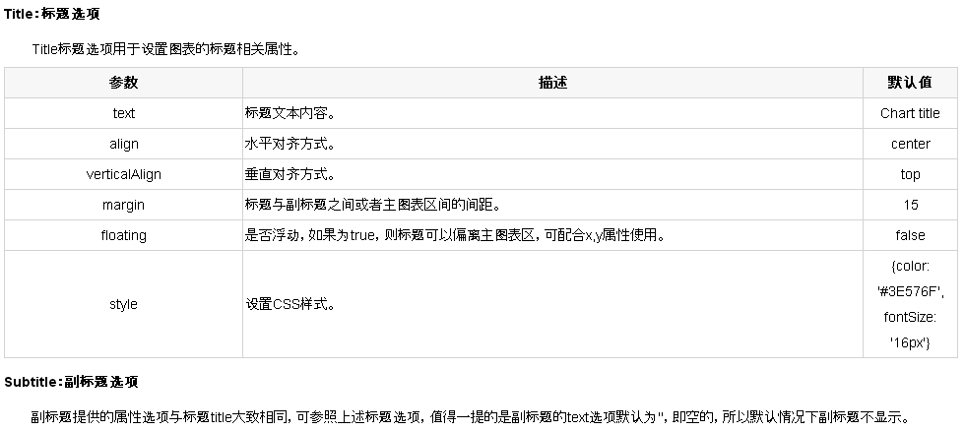
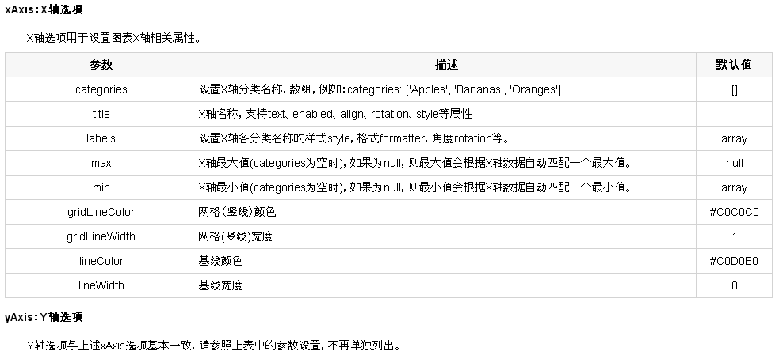
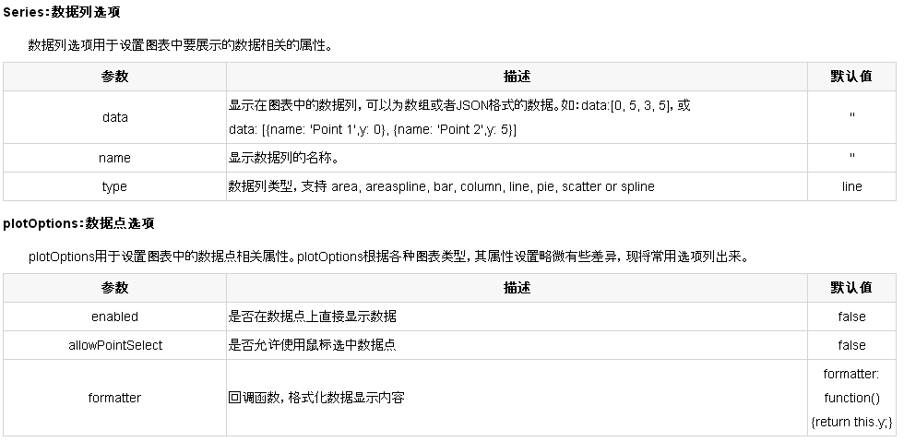
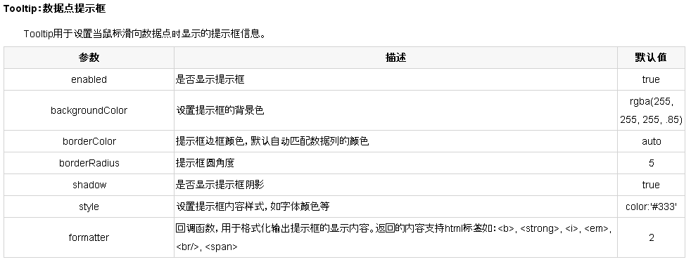
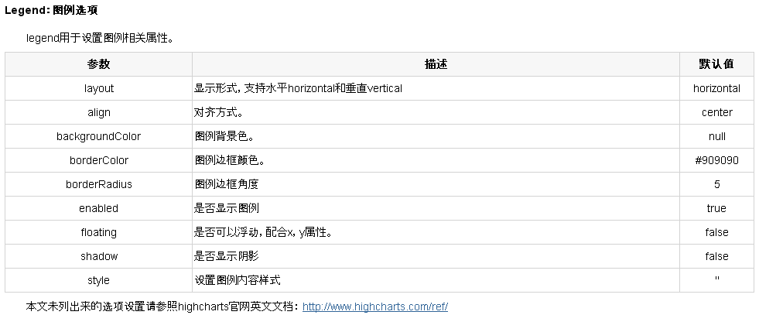
Highcharts选项配置详细说明文档
http://blog.csdn.net/willdehao/article/details/7729413

highcharts的API
http://api.highcharts.com/highcharts
中文API
http://api.hcharts.cn/

动态设置图(即x,y轴)，例如ajax从后台取数据后在图上表示
chart.xAxis[0].setCategories(x) |  | //setCategories([ ])，则表清空
chart.series[0].setData(y) |  | //setData([ ])，则表清空
当series里有dataLabels标签时，上述做法会报错，解决如下，但每次新表示出来的柱形颜色都不一样
chart.xAxis[0].setCategories(x);
chart.series[0].remove();
chart.addSeries({ name: 'name', data: y });

日期格式化
 | Highcharts.dateFormat('%Y-%m-%d %H:%M:%S', this.x)

IIS
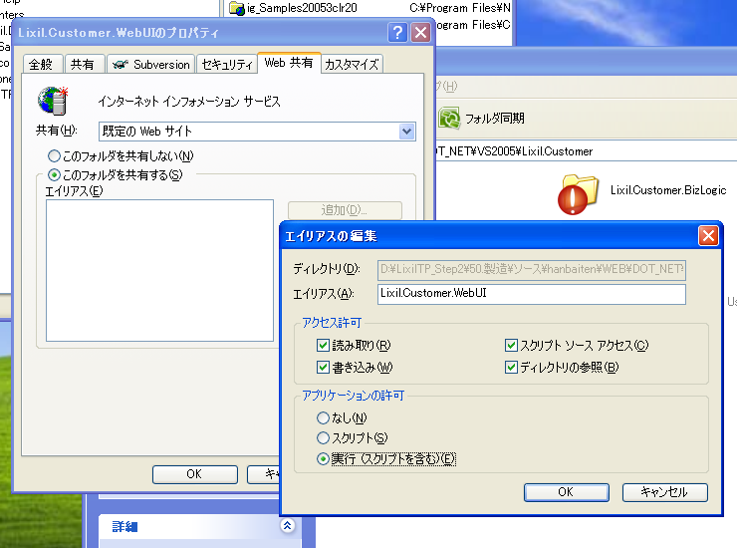

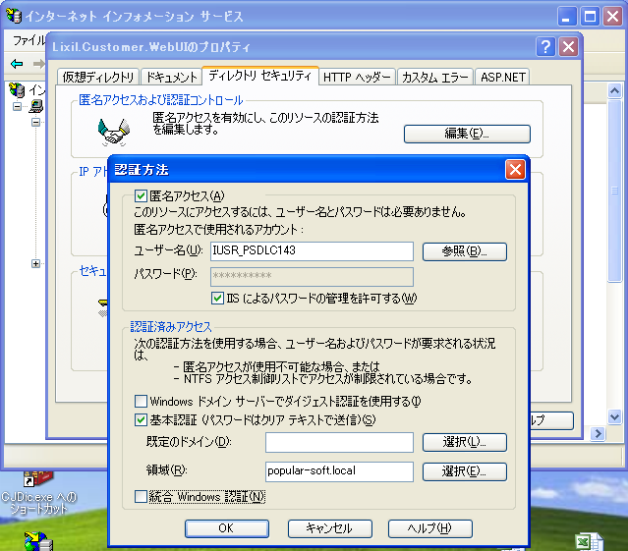

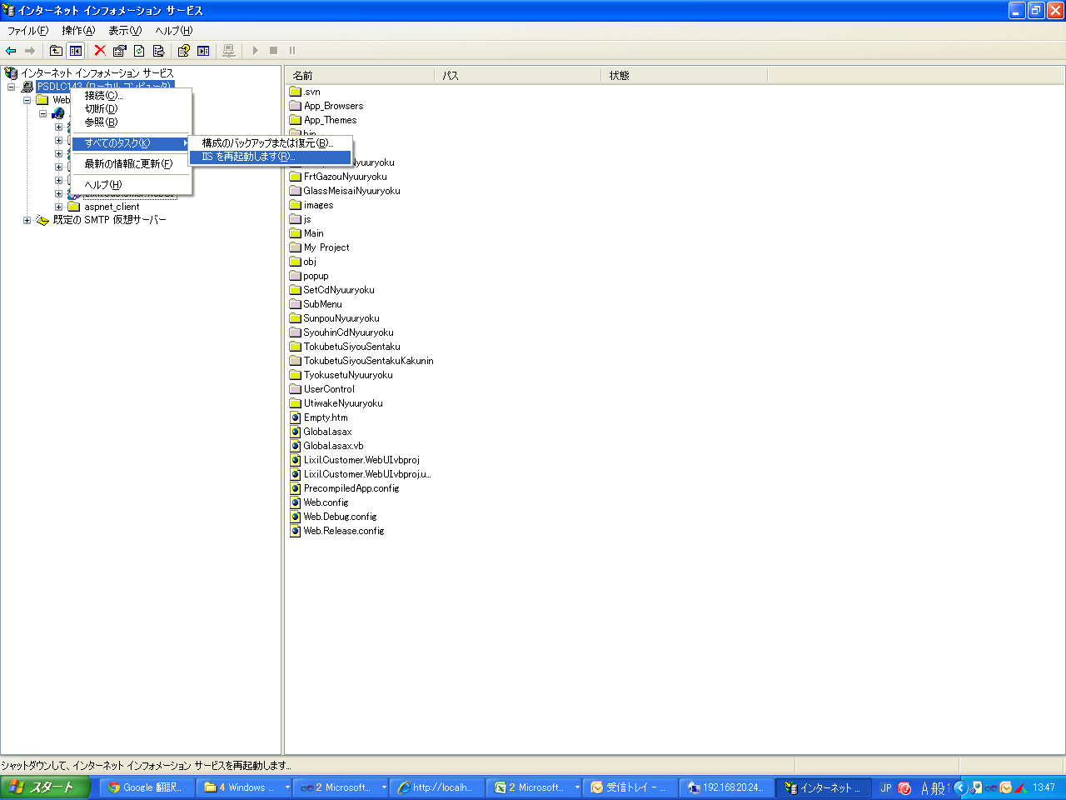

如果出现大黄错误页，有关materbase的，解决办法如下
开始》程序》Visual studio.net 2003》Visual studio.net 工具》Visual studio.net 2003命令提示 在里面可以直接输入：aspnet_regiis.exe /i

Sheet1
1.long和short两个grid都放到一个div里，让它拖流动条后和不加div一样 |  |  |  |  |  |  | pointselect.xml |  |  |  |  | FORM_ID = 'PF040'
2.long和short两个标题居中表示 |  |  |  |  |  |  | pointselectforsys.xml |  |  |  |  | ROLE_ID = 'users'
3.两个grid左边都加一列checkbox
4.checkbox实现单选，当选中左侧时右侧要清空 |  |  |  |  |  |  | PDFReportCreate.xml |  |  | 9149
 |  |  |  |  |  |  | EventListManager.xml |  |  | 9497
 |  |  |  |  |  |  | OperateRecordMonitoring.xml |  |  | 9945
 |  |  |  |  |  |  | SolarSelectWin.xml |  |  | 10225

sqlserver2008的sqlmap里NG的有：
Certification.xml |  |  |  |  |  |  |  |  |  | 1.controller给拆开
FolderOrFileAuth.xml |  |  | COM.FolderOrFileAuth.Select |  |  |  |  |  |  | 2.变量命名
Menu.xml |  |  | T_PF_SYS_SMART_MENU_DEFINE.TreeSelect |  |  |  | 以下的 |  |  | 3.共通里的常量拿到controller里
user.xml |  |  | User.T_PF_SYS_USER_INFO.SelectByCookie |  |  |  | T_PF_SYS_LOGIN_HISTORY |  |  | 4.添加一个LEDController基类，重写csvdl
 |  |  | User.T_PF_SYS_USER_INFO.SelectOldData |  |  |  | T_PF_SYS_LOGIN_HISTORY
UserManagement.xml |  |  | UserManagement.T_PF_USER_INFO.Select |  |  |  | T_PF_USER_INFO |  |  | LED | http://203.223.84.152/Menu/Index
 |  |  | UserManagement.T_PF_USER_INFO.UserCount
 |  |  | UserManagement.T_PF_USER_INFO.Count |  |  |  |  |  |  | LED制造完后再解决：
 |  |  | UserManagement.T_PF_COMPANY.Select |  |  |  | T_PF_COMPANY |  |  | 1.在调GetComboData这个共通时需要在前台显示异常(就是没success场合)
 |  |  | UserManagement.T_PF_ORGZ_DETAIL.Select |  |  |  | T_PF_ORGZ_DETAIL |  |  | 2.在top窗口中向右或向下拖动子窗口会出现空白
 |  |  | UserManagement.T_PF_OFFICIAL_POSITION.Select |  |  |  | T_PF_OFFICIAL_POSITION |  |  | 3.POWER的判断有可能是小数
 |  |  | UserManagement.T_PF_USER_INFO_UPDATE.Select |  |  |  | T_PF_USER_INFO |  |  | 4.障害画面选日期后直接把小时给设上
 |  |  |  |  |  |  |  |  |  | 5.grid的列表sort出错，给屏掉
2012/09-2013/01 |  | solar太陽光発電監視システム
2013/02-2013/03 |  | PopularFramework4新功能开发 |  |  |  |  |  |  |  | 1.障害的日期check去掉
2013/03-2013/04 |  | ＬＥＤ街路灯通信システム |  |  |  |  |  |  |  | 2.所有combox实现录入提示
2013/05-2013/07 |  | FIVE |  |  |  |  |  |  |  | 3.日文语言包
2013/08-2013/09 |  | 【Lixil】Step2
2013/09-2013/10 |  | solar太陽光発電監視システム(2期) |  |  |  |  |  |  | 2013-03-19
2013/10-2014/11 |  | PopularFramework4新功能开发 |  |  |  |  |  |  | 1.<add key="EDITURL" value="http://121.101.92.78:443/user/echelon/index.htm?elon_lang=ja"/>
2013/12-2014/02 |  | 【Lixil】工事依頼(エントリー) |  |  |  |  |  |  | 把IP从数据库里取
2014/02-2014/06 |  | PopularFramework4新功能开发 |  |  |  |  |  |  | 2.Manual，当sch调光没有ON的时候默认把第一个(top 1)选出来
2014/06-2014/08 |  | 【Lixil】内訳入力グリッド編集レスポンス改善 |  |  |  |  |  |  | 3.manual的submit不好使 |  |  |  |  | gtmail:ps0918@@
2014/08-2014/09 |  | 【Lixil】流通オンライン９月対応_価格計算 |  |  |  |  |  |  |  |  |  |  |  | http://b-bocs.com/projects/work-flow/issues
2014/09-2014/10 |  | 【Lixil】積算FFC見積依頼対応 |  |  |  |  |  |  |  |  |  |  |  | web邮件密码:psdl2014@
2014/11- |  | ACCEPT5 STEP1 |  |  |  |  |  |  |  |  |  |  |  | liuz3@china.tostem.co.jp

 |  |  |  |  |  |  |  |  |  |  |  |  |  | <add key="datasource" value="192.168.100.87"/>
 |  |  |  | http://psdlsvr004.popular-soft.local:443/svn/LED |  |  |  |  |  |  |  |  |  | <add key="database" value="PF_DEV_201506"/>
Certification.xml |  |  |  |  |  |  |  |  |  |  |  |  |  | <add key="userid" value="sa"/>
Login.xml |  |  |  | solar最新： |  |  |  |  |  |  |  |  |  | <add key="password" value="1122aaBB@@"/>
Menu.xml |  |  |  | http://psc0054v.popular-soft.local/svn/solar |  |  |  |  |  |  |  |  |  | [17:05:27] popular-soft_于淼: 你的用户名密码
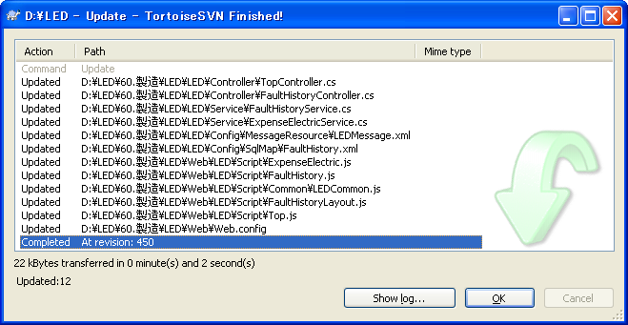
Version.xml |  |  |  |  |  |  |  |  |  |  |  |  |  | guan-tong
 |  |  |  |  |  |  |  |  |  |  |  |  |  | @ps0901
问题：
 | 电力量表示：画面combox的联动规则，确认！ |  |  |  |  |  |  |  |  |  |  |  |  | http://psdlsvr004.popular-soft.local/svn/L-One/

 |  |  |  |  |  |  |  |  |  |  |  |  |  | 組織=>section
20.9: psdl2008@ |  |  |  |  |  |  |  |  |  |  |  |  |  | 役值=>position

LED bug: |  |  |  |  |  |  |  |  |  |  |  |  |  | 处理中task,没执行完的都在这里
1.障害的sql文“正常”，“异常”漏改 |  |  |  |  |  |  |  |  |  |  |  |  |  | T_PF_WF_PROCESS_TASK
2.schedule的全OFF场合出error |  |  |  |  |  |  |  |  |  |  |  |  |  | 处理完了task,当结点执行完了会把上面表里的剪切下这个表里
3.manual的schedule全OFF场合，无法submit |  |  |  |  |  |  |  |  |  |  |  |  |  | T_PF_WF_PROCESS_FINISH_TASK
4.batch不指定SS或SSSUB时，无法全部导入数据 |  |  |  |  |  |  |  |  |  |  |  |  |  | 案件完了task,当案件完了之后会把上面表里的剪切过来
5.障害检索，power处bug |  |  |  |  |  |  |  |  |  |  |  |  |  | T_PF_WF_FINISH_PROCESS_FINISH_TASK
6.电力量表示和障害俩画面的检索机能没加companyID条件限制 |  |  |  |  |  |  |  |  |  |  |  |  |  | 过去完了task,bath会把一段时间前的上面表里的给剪过来
7.batch的log期间没显示 |  |  |  |  |  |  |  |  |  |  |  |  |  | T_PF_WF_PAST_FINISH_PROCESS_FINISH_TASK
8.schedule的[更新结果]不正
9.command检索没加company条件 |  |  |  |  |  |  |  |  |  |  |  |  |  | バグ管理:

 |  |  |  |  |  |  |  |  |  |  |  |  |  | http://project.popular-soft.com/trac/solar
 |  |  |  |  |  |  |  |  |  |  |  |  |  | wu-jun
 |  |  |  |  | http://192.168.20.119/Lixil.Customer.WebUI/TestPage/Default.aspx |  |  |  |  |  |  |  |  | wang-gf
 |  |  |  |  |  |  |  |  |  |  |  |  |  | zheng-yj
IP:192.168.20.2 |  |  | IP:192.168.20.16 |  | liang-xg |  |  |  |  |  |  |  |  | wei-xiaofei
user:administrator |  |  | user:administrator |  | liang@111 |  |  |  |  |  |  |  |  | wang-zhongchao
pass:psdl0920@ |  |  | pass:psdl2008@ |  |  |  |  |  |  |  |  |  |  | song-ch

user:postgres |  |  |  |  | \\192.168.20.119 |  |  |  |  |  |  |  |  | ※パスワードは@ps0901です。
pass:psdlpg0920@
 |  |  |  |  | http://PSDLSVR004.popular-soft.local/svn/LixilJa/ |  |  |  |  |  |  |  |  | http://b-bocs.com/projects/omc/issues

svn:guan-tong ps0918@ |  |  |  |  | xiang-y
 |  |  |  |  | xiang-y

FIVE
大連側の開発用仮想マシンは以下とおりです。
ご確認をお願いします。
 |  |  |  |  |  |  |  | ⇒今日 8時のメールをご留意
【大連用】開発用仮想マシン：
① | 192.168.100.73 ==》施、宋 |  |  |  |  |  |  | メール名「RE: 【FIVE】メールの件名について」
② | 192.168.100.79 ==》关
 |  |  |  |  |  |  |  | 4040
【大連用】DBサーバ： |  |  |  |  |  |  |  | 1.检索应该显示All
192.168.100.80 |  |  |  |  |  |  |  | 2.back按钮不应该弹消息
 |  |  |  |  |  |  |  | 3.rate 默认给DB里放0

※1.開発機ユーザーIDとPWD：user/@ps0901
※2.DBサーバ名：FIVE01D |  |  |  |  |  |  |  | Five测试环境
※3.DBユーザIDとPWD：sa/@ps0901 |  |  |  |  |  |  |  | URL: |  |  |  |  | WIN7开发机：
※4. 大連側で、該当DBサーバのデータを自由に修正してかまわないです。 |  |  |  |  |  |  |  | http://192.168.20.40 |  |  |  |  | IP:192.168.20.210 関＝＞馬
 |  |  |  |  |  |  |  |  |  |  |  |  | IP:192.168.20.211 周
21号 |  |  |  |  |  |  |  | DB: |  |  |  |  | IP:192.168.20.212 馬＝＞関
所有marst都加40602那个存在check |  |  |  |  |  |  |  | IP:192.168.20.40 |  |  |  |  | IP:192.168.20.213 施＝＞呉
4100加Transmit后成功失败的message |  |  |  |  |  |  |  | <add key="datasource" value="192.168.20.40"/>
 |  |  |  |  |  |  |  | <add key="database" value="FIVE01D"/> |  |  |  |  | ログの件、共有しました：
 |  |  |  |  |  |  |  | <add key="userid" value="sa"/> |  |  |  |  | \\192.168.20.40\FIVELogs
 |  |  |  |  |  |  |  | <add key="password" value="@ps0901"/>

 |  |  |  |  |  |  |  | 用户名： |  |  |  |  | IP:192.168.20.214 | 关
 |  |  |  |  |  |  |  | 与80DB的一样。
 |  |  |  |  |  |  |  | 如果自己用户名没有的，请找关桐添加。

 |  |  |  |  |  |  |  | 注意：一定要用虚机来测试
 |  |  |  |  |  |  |  | Win7+IE8

 |  |  |  |  |  |  |  |  |  | http://192.168.20.232/customer/top/scripts/security.asp
 |  | ガ ラ ス明细入力 |  |  |  |  |  |  |  | popular-soft\liang-xg
 |  | GlassMeisaiNyuuryoku.aspx.vb => TitleGyouAddControl |  |  |  |  | 1806 |  |  | liang@1111
 |  |  |  |  |  |  |  |  |  | http://192.168.20.232/dcustomer/top/scripts/security.asp
 |  |  |  |  |  |  |  |  |  | popular-soft\wu-jun
 |  |  |  |  |  |  |  |  |  | wujun4$

 |  | 1)
 |  | 75/下 198 214 215 273 308 票号
 |  | 80/制造/online/

 |  | 308原因：form.isValid()为false

 |  | 231
 |  | 308
 |  | 309
 |  | 332

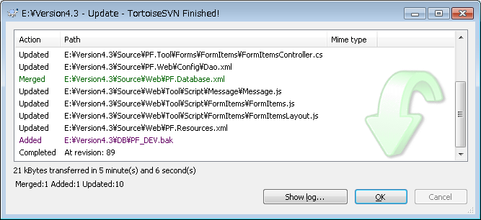
xAxis: [{
labels: {
rotation: -45,
align: 'right',
style: { fontSize: viewModel.get('FontSize') }
}
}],

MessageService => Save |  |  |  |  |  |  |  | midasiFocus |  |  | Bug票账号
 |  |  |  |  |  |  |  | midasiBlur |  |  | guan-tong | password
foreach (KeyValuePair<string,string> item in LanguageService.Current.Languages) |  |  |  |  |  |  |  |  |  |  | 137:拖动之后图标不变 (最后）
{ |  |  |  |  |  |  |  | BKDDLInit |  |  | 459:(1)基本情报设定==》新旧数据不一致
strb.Append("\"" + item.Key + "\": \"" + row[item.Key] + "\","); |  |  |  |  |  |  |  | onBaikakijyunHenkou |  |  | 604:1移动 2删除 3cancel
} |  |  |  |  |  |  |  |  |  |  | 893:IE8场合 设置了图标后不立即反映
 |  |  |  |  |  |  |  | lixil-liuzhigang |  |  | 679:viewModel.Data.Add("var __RandomNumber = '" + "123" + "';");
 |  |  |  |  |  |  |  | SKYPE |  |  |  | 10wei
1.FormAction新归的也要设置Role并保存
2.FormAction删除有问题，插入后可能需要更新
3.InputCheck后台的ITEM_ID重复check |  |  |  |  |  |  |  |  |  |  | 另外，我想测试一下做这个操作对整体性能的影响，
 |  |  |  |  |  |  |  |  |  |  | 因为以前对数据没有任何验证，所以单件更新速度就能说明问题
 |  |  |  |  |  |  |  |  |  |  | 我以前测试，一个更新大概是0.00x 秒左右
D:\OMC\40.基本設計\05_DB設計\OMCDB設計.xlsm |  |  |  |  |  |  |  |  |  |  | 你弄500条数据，找一个10几，20几个列的表更新一下，你看看做这个Check和不做这个Check有什么区别没有
D:\OMC\40.基本設計\03_画面設計\リアライズ\BD1_OMCリアライズ登録.xlsm
D:\OMC\40.基本設計\03_画面設計\10_画面レイアウトイメージ\【補足】画面イメージ\【補足】画面イメージ(OMCリアライズ)_20131118.xlsx |  |  |  |  |  |  |  |  |  |  | #593

Xamarin |  |  |  |  |  |  |  |  | IE11
http://xamarintech.blogspot.tw/2013/06/xamarin-xamarin-step-by-step-part1.html |  |  |  |  |  |  |  |  | IP：192.168.20.226
http://xamarintech.blogspot.tw/2013/07/xamarin-xamarin-step-by-step-part2.html |  |  |  |  |  |  |  |  | user administrator
 |  |  |  |  |  |  |  |  | pass ps0918@
dai: 1917,2813,5502,6263 3361,3830,6720,7129

From: PS_徐 海鴎
Sent: Friday, March 07, 2014 4:18 PM |  |  |  |  |  | Aさんは会議のご参加を招かれますので、会議のご参加をお願いたします。
To: PS_隋 国清
Subject: RE: 【Hybrish三菱文具】2014/03/03～2014/03/07週報作成

隋さん

お疲れ様です、徐です。

◆案件名：Hybrish三菱文具（PL：徐海鴎）

◆作業実績：
物理設計書を改修完了
ソースを製造完了
単体テスト仕様書を作成完了
テストを作成中

◆進捗状況：正常です。
１．物理設計書:
作成完了：８本/８本
レビュー完了：８本/８本
２．単体テスト仕様書：
作成完了：８本/８本
レビュー完了：８本/８本
３．製造：
作成完了：８本/８本
レビュー完了：８本/８本
４．テスト：
作成完了：６本/８本
SD432_オンライン処理指示 20％
BSD04_受領データ受信 50％
レビュー完了：４本/６本

◆トラブル、リスト関連：
特になし

◆その他：
特になし

以上です、どうぞ宜しくお願致します。

